상품제안서
햅시 핸디형 휴대용 무선청소기 YMVCWIND | 상품코드: F24357

 |  |  |  |  |  |  | 02-412-0044 | www.easy1.co.kr
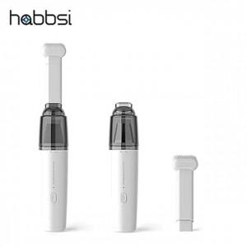

【상세/제작정보】

【인쇄/포장옵션】 | 실크, 레이저 / 포장지포장

【공급단가】 | 수량 | 50~ | 100~ | 500~ | 1,000~ | 2,000~
*VAT별도 | 단가 | 24,700원 | 24,320원 | 23,750원 | 22,800원 | 21,850원

【상품 URL】 | https://easy1.co.kr:443/src/goods_detail.php?gdno=24357

